6
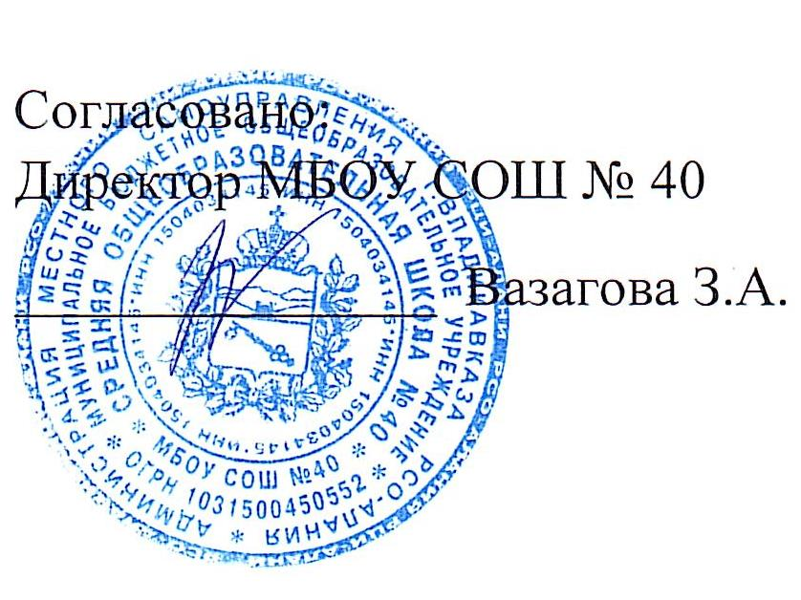
Школа | МБОУ СОШ №40 г.Владикавказ |  |  | отд/корп. |  |  |  | День | 2022-11-28

Прием пищи | Раздел | Номер рецептуры № | Наименование блюда | Масса порции, г | Цена | Калорийность | Белки,г | Жиры, | Углеводы, г
Завтрак | Гор.блюдо | 291М | Плов с курицей | 150/90 |  | 415.24 | 19.11 | 19.56 | 40.69
 | гор.напиток | 388М | Чай с сахаром | 200/15 |  | 60.40 | 0.10 | 0.00 | 15.00
 | хлеб |  | Хлеб пшеничный | 40 |  | 93.00 | 3.04 | 0.40 | 19.32
 | фрукты | 338М | Яблоко | 100 |  | 44.40 | 0.40 | 0.40 | 9.80
 |  |  | Итого: | 595 | 80.00 | 613.04 | 22.65 | 20.36 | 84.81
Обед | хол.закуска | 71/М | Огурцы свежие | 60 |  | 6.69 | 0.42 | 0.05 | 1.14
 | 1блюдо | 88/М | Щи из свежей капусты с картофелем и сметаной | 200/5 |  | 97.83 | 1.95 | 5.95 | 9.12
 | 2блюдо | 291/М | Плов с курицей | 180/90 |  | 415.24 | 19.11 | 19.56 | 40.69
 | напиток | 342/М | Компот из черешни | 180 |  | 56.44 | 0.14 | 0.04 | 13.88
 | хлеб |  | Хлеб ржаной | 40 |  | 78.32 | 2.64 | 0.48 | 15.86
 |  |  | Хлеб пшеничный | 20 |  | 46.76 | 1.58 | 0.2 | 9.66
 |  |  | Итого: | 775 | 80.00 | 701.28 | 25.84 | 26.28 | 90.35

